A9_Hidrodin_fisuri_conducte
Aplicatia 9. Curgere prin fisuri (F) si conducte (C)
Parametru | Simbol | Valoare | U.M. | Valoare | UM S.I. | y [m] | v_x_F [m/s] | v_x_C [m/s] | v_x_F/v_x_C [m/s]
Latimea fisurii | 2h | 10 | cm | 0.1 | m | -0.05 | 0.00 | 0.00
Jumatate din latimea fisurii | h | 5 | cm | 0.05 | m | -0.04 | 21.63 | 10.82 | 2
Raza conductei | r | 5 | cm | 0.05 | m | -0.03 | 38.46 | 19.23 | 2
Densitatea apei | ro | 980 | kg/m3 | 980 | kg/m3 | -0.02 | 50.47 | 25.24 | 2
Vascozitatea dinamica | miu | 10 | Centi_Poise | 0.01 | kg/(m*s) | -0.01 | 57.68 | 28.84 | 2
Acceleratie gravitationala | g | 9.81 | m/s2 | 9.81 | m/s2 | 0 | 60.09 | 30.04 | 2
Pierderea de sarcina (gradient hidraulic) | J | 5 | % | 0.05 | - | 0.01 | 57.68 | 28.84 | 2
Greutatea volumica | g |  |  | 9613.8 | kg/(m2*s2) | 0.02 | 50.47 | 25.24 | 2
Vascozitatea cinematica | n |  |  | 1.0204081633E-05 | m2/s | 0.03 | 38.46 | 19.23 | 2
 |  |  |  |  |  | 0.04 | 21.63 | 10.82 | 2
Sectiune curgere fisura | omega_F | 0.01 | m2 |  |  | 0.05 | 0.00 | 0.00
Variatia vitezei de deplasare a unui fluid real printr-o fisura si printr-o conducta rectilinie
Sectiune curgere conducta | omega_C | 0.01 | m2
Debit unitar fisura | q | 4.01 | m2/s
Debit total fisura | Q_F (q*2h) | 0.40 | m3/s
Debit total conducta | Q_C | 0.12 | m3/s
v medie fisura | v_med_F | 40.06 | m/s
v medie conducta | v_med_C | 15.02 | m/s

Reprezentari grafice | x [m] | y [m]
perete F sus | 0 | 0.05
 | 65 | 0.05
perete F jos | 0 | -0.05
 | 65 | -0.05
v medie F | 40.06 | 0.05
 | 40.06 | -0.05
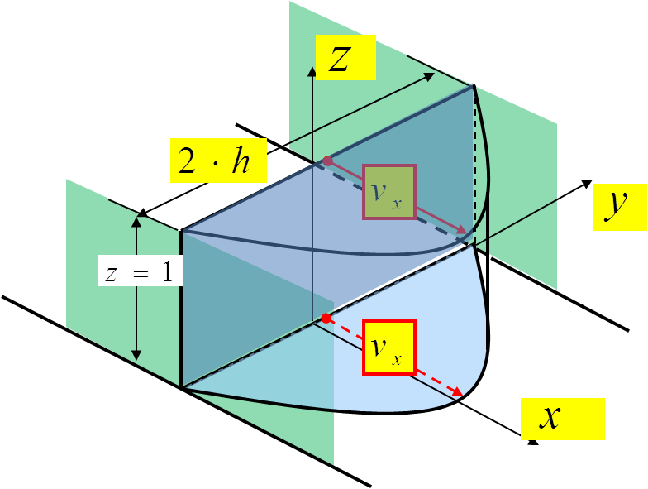
z = 2.h
v medie C | 15.02 | 0.05
 | 15.02 | -0.05
v_x_C | 0 | 0.01
 | 28.84 | 0.01
v_x_F | 0 | -0.02
 | 50.47 | -0.02
vector v_med_C | 0.00 | 0.03
 | 15.02 | 0.03
vector v_med_F | 0.00 | 0.02
 | 40.06 | 0.02

D = 2.r

